Dashboard
> Bem vindos
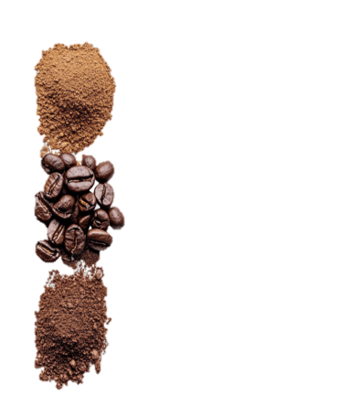
ANÁLISE DE VENDAS DE CAFÉ
Controle de Receitas, Categorias de Café, Canais de Venda.

Categoria mais comercializada
Grão inteiro
Produto mais comercializado
Café de Origen Huila (500g)

Canais de distribuição
 | Total
Cafetería / Tienda | 21
Distribuidor B2B | 60
Cafetería / Tienda | 8
E-commerce | 14
Distribuidor B2B | 30
E-commerce | 6

Calculos
É uma pergunta de negócio respondida através de alguma análise de dado específica

Pergunta de Negócio 1- Quais os produtos que são vendidos em cada país?
Pergunta de Negócio 2- Vendas por categorias de café em cada país?
Pergunta de Negócio 3-Vendas de canais de distribuição em cada pais?
Origem | Colombia

Etiquetas de fila | Suma de Cantidad
Café de Origen Huila (500g) | 81 | Café de Origen Huila (500g)
Grão inteiro | 81 | Grão inteiro
Cafetería / Tienda | 21
Distribuidor B2B | 60
Café Molido Tostado Medio (500g) | 22
Café Moído | 22
Cafetería / Tienda | 8
E-commerce | 14
Café Orgánico Sierra Nevada (500g) | 36
Edição Especial | 36
Distribuidor B2B | 30
E-commerce | 6
Total general | 139

